계수형 R&R
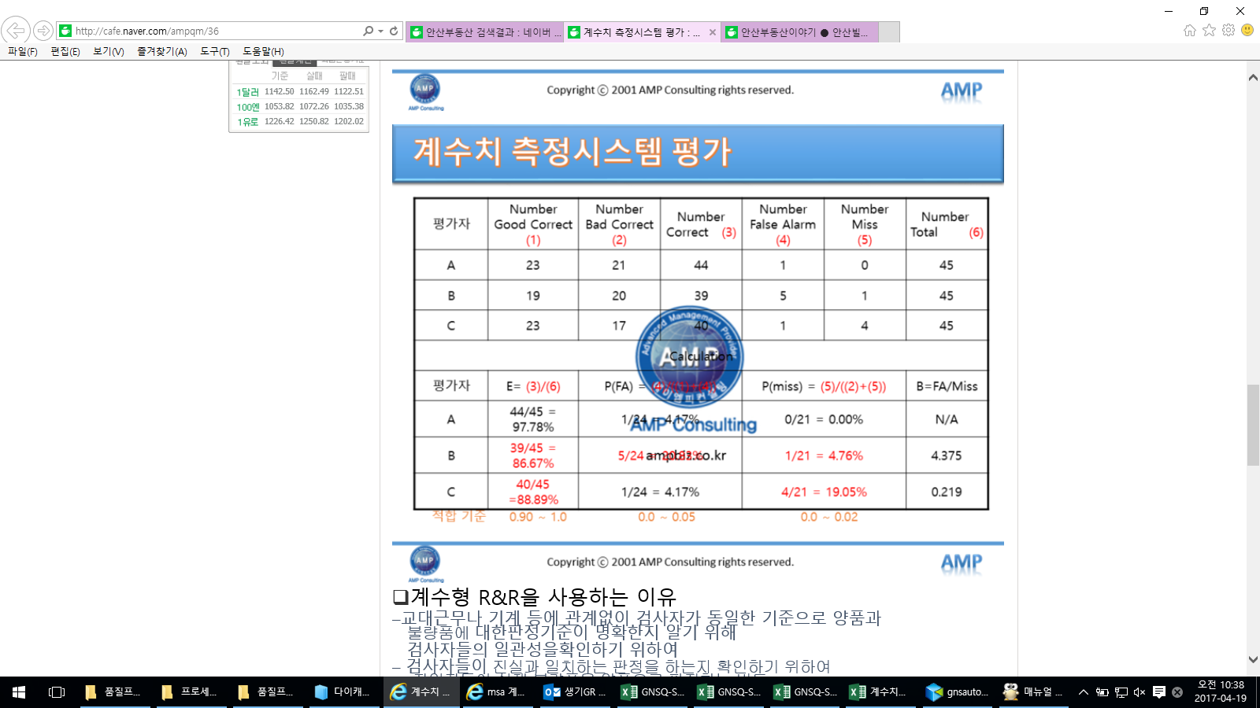
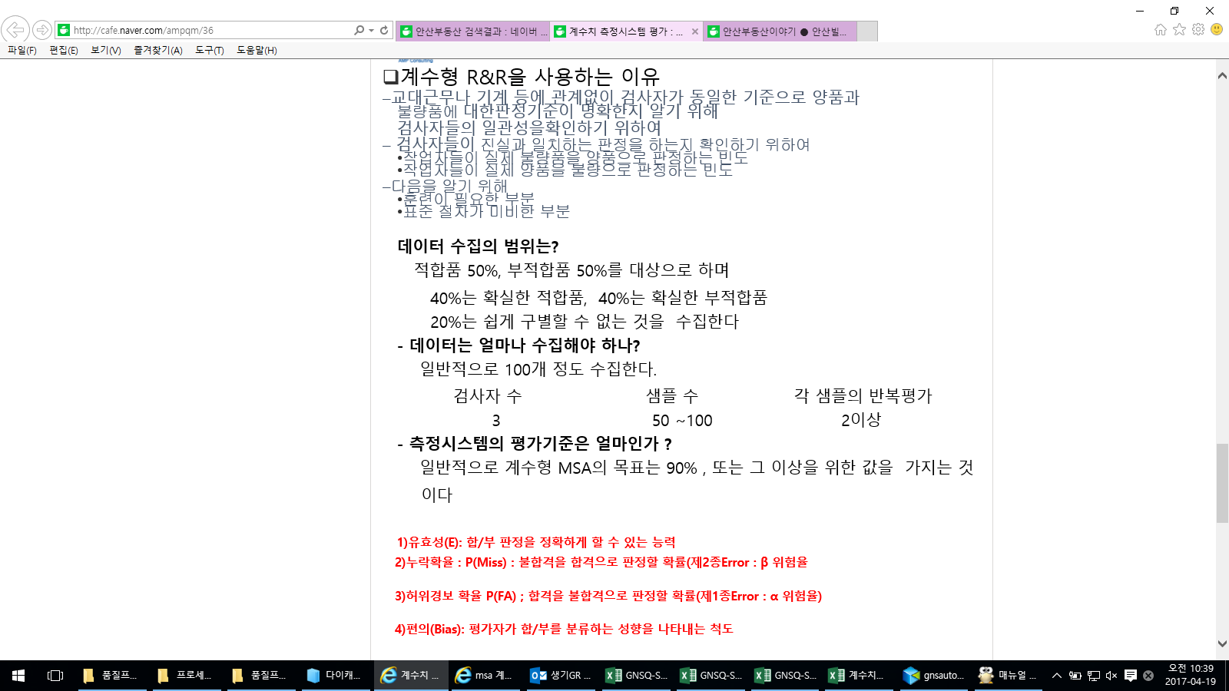

계수형 R&R 평가서 |  |  |  |  |  |  |  |  |  | 작 성 | 검 토 | 승 인

품 번 |  |  |  |  | 기기명 | 육안검사 |  |  | 평가일자
품 명 |  |  |  |  | 기기번호 |  |  |  | 평 가 자
특 성 | 제품 외관불량(찍힘, 스크래치) |  |  |  | 기 준 | 유효성 90%이상 |  |  | 기기형식
1. DATA SHEET |  |  | * 시료참값 : 양품 "1", 불량 "0"
시료 번호 | 시료 참값 | 측정자 A( ) |  |  | 측정자 B( ) |  |  | 측정자 C( ) |  |  | 비 고
 |  | 1회 | 2회 | 3회 | 1회 | 2회 | 3회 | 1회 | 2회 | 3회
1 | 0 | 0 | 0 | 0 | 0 | 0 | 0 | 0 | 0 | 0
2 | 1 | 0 | 1 | 1 | 1 | 1 | 1 | 1 | 1 | 1
3 | 1 | 1 | 0 | 1 | 1 | 1 | 1 | 1 | 1 | 1
4 | 0 | 0 | 0 | 0 | 0 | 0 | 0 | 0 | 0 | 0
5 | 0 | 0 | 0 | 0 | 0 | 0 | 0 | 0 | 0 | 0
6 | 1 | 1 | 0 | 1 | 1 | 1 | 1 | 1 | 1 | 1
7 | 1 | 1 | 1 | 1 | 1 | 1 | 1 | 1 | 1 | 1
8 | 1 | 1 | 0 | 1 | 1 | 1 | 1 | 1 | 1 | 1
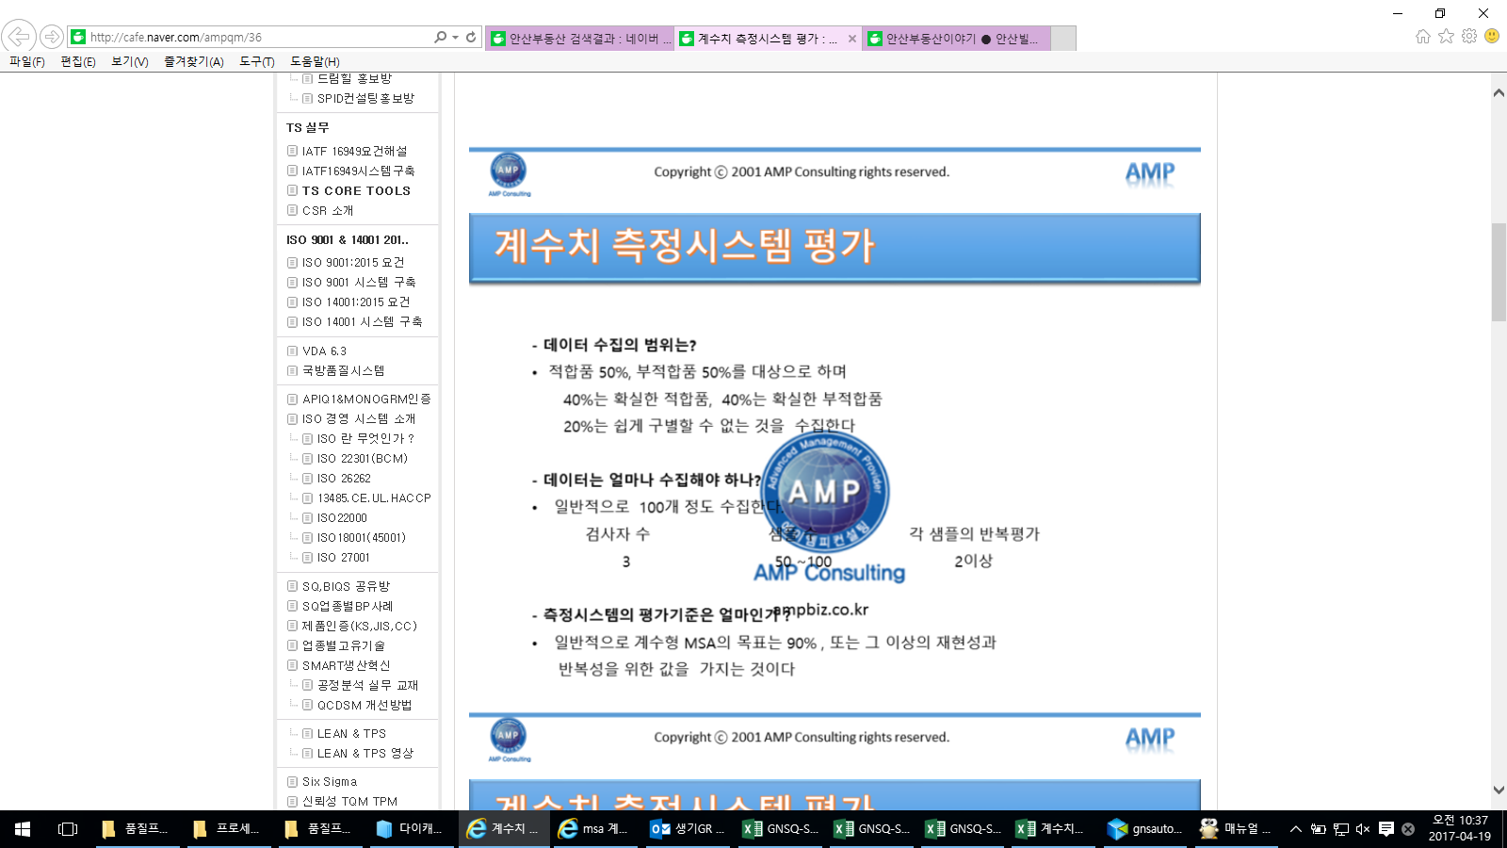
9 | 0 | 0 | 0 | 0 | 0 | 0 | 0 | 0 | 0 | 0
10 | 0 | 0 | 0 | 0 | 0 | 0 | 0 | 0 | 0 | 0
11 | 0 | 0 | 0 | 0 | 0 | 0 | 0 | 0 | 0 | 0
12 | 1 | 1 | 1 | 0 | 1 | 1 | 1 | 1 | 1 | 1
13 | 1 | 1 | 1 | 1 | 1 | 1 | 1 | 1 | 1 | 1
14 | 0 | 0 | 0 | 0 | 0 | 0 | 0 | 0 | 0 | 0
15 | 0 | 0 | 0 | 0 | 0 | 0 | 0 | 0 | 0 | 0
16 | 0 | 0 | 0 | 0 | 0 | 0 | 0 | 0 | 0 | 0
17 | 0 | 0 | 0 | 0 | 0 | 0 | 0 | 0 | 0 | 0
18 | 1 | 0 | 1 | 1 | 1 | 1 | 1 | 1 | 1 | 1
19 | 1 | 1 | 1 | 1 | 1 | 1 | 1 | 1 | 1 | 1
20 | 1 | 1 | 1 | 1 | 1 | 1 | 1 | 1 | 1 | 1
2. 평가 SHEET
측정자 | Number Good Correct(1) |  | Number Bad Correct(2) |  | Number Correct(3) |  | Number False Alarm(4) |  | Number Miss Alarm(5) |  | Number Total(6)
A | 24 |  | 30 |  | 54 |  | 6 |  | 0 |  | 60
B | 30 |  | 30 |  | 60 |  | 0 |  | 0 |  | 60
C | 30 |  | 30 |  | 60 |  | 0 |  | 0 |  | 60
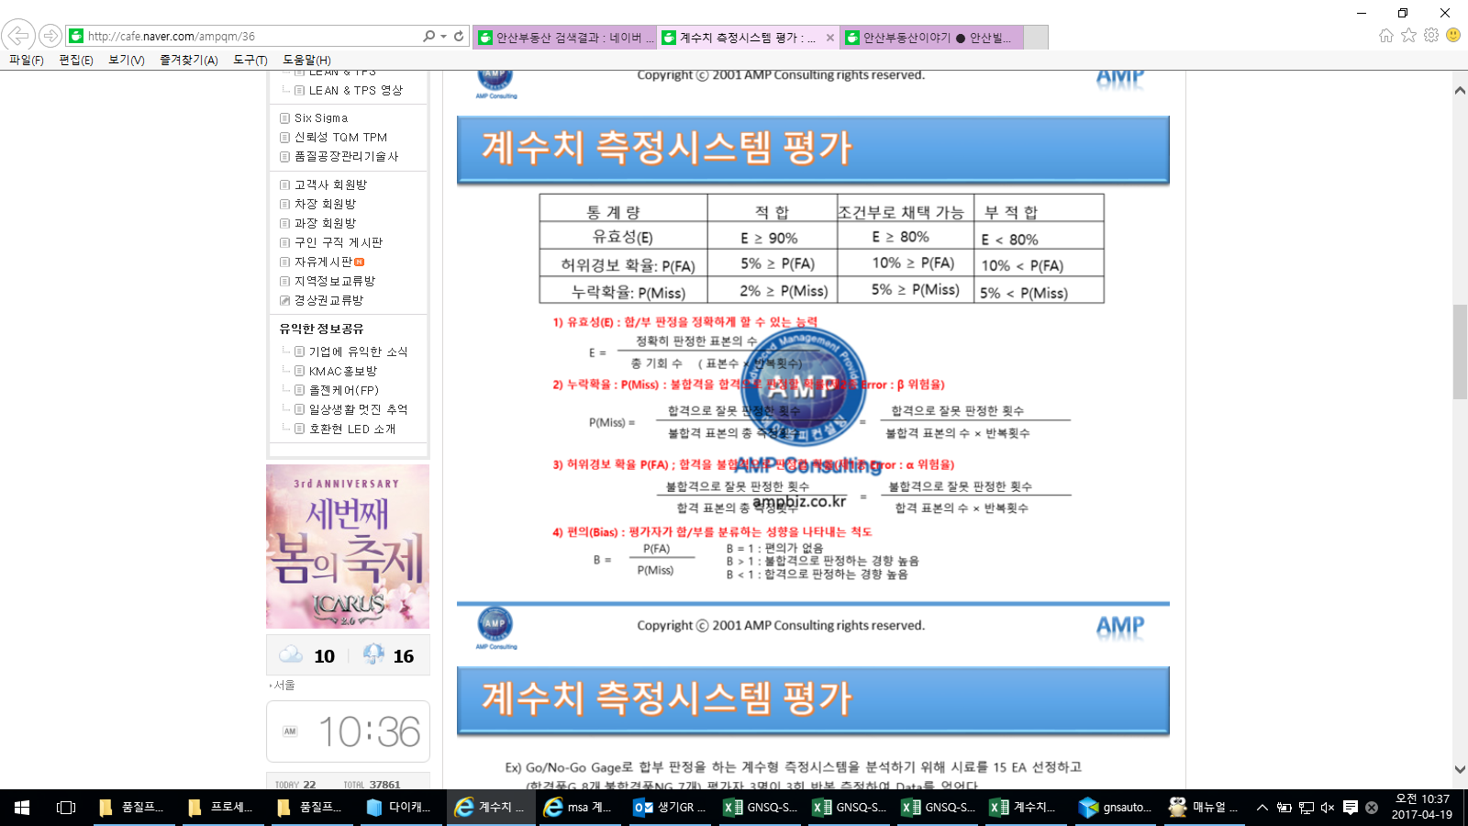
Calculation
측정자 | 유효성 E=(3)/(6) |  |  | 오류 합격 비율(실수비율) 불량 → 합격 P(Miss)=(5)/((2)+(5)) |  |  | 오류 불합격 비율(오류경고비율) 양품 → 불량 P(FA)=(4)/((1)+(4)) |  |  | 편의 B=FA/Miss
A | 90.0% |  | 적합 | 0.0% |  | 적합 | 20.0% |  | 부적합 | #DIV/0!
B | 100.0% |  | 적합 | 0.0% |  | 적합 | 0.0% |  | 적합 | #DIV/0!
C | 100.0% |  | 적합 | 0.0% |  | 적합 | 0.0% |  | 적합 | #DIV/0!
적합기준 | >=90% |  |  | <=2% |  |  | <=5% |  |  | 적 합
 | >=80% |  |  | <=5% |  |  | <=10% |  |  | 조건부로 채택 가능
 | <80% |  |  | >5% |  |  | >10% |  |  | 부 적 합
3. 부적합 개선내용

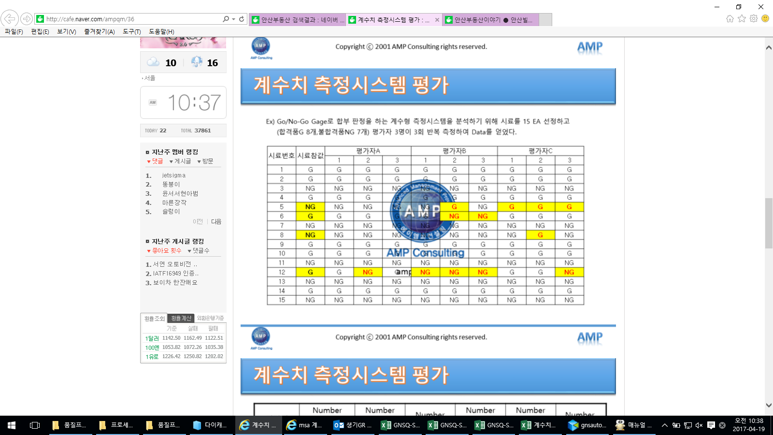
측정자 | 유효성 E=(3)/(6) |  |  | 오류 합격 비율(실수비율) P(Miss)=(5)/((2)+(5)) |  |  | 오류 불합격 비율(오류경고비율) P(FA)=(4)/((1)+(4)) |  |  | 판정 기준
적합기준 | >=90% |  |  | <=2% |  |  | <=5% |  |  | 적 합
 | >=80% |  |  | <=5% |  |  | <=10% |  |  | 조건부로 채택 가능
 | <80% |  |  | >5% |  |  | >10% |  |  | 부 적 합

